Sheet1
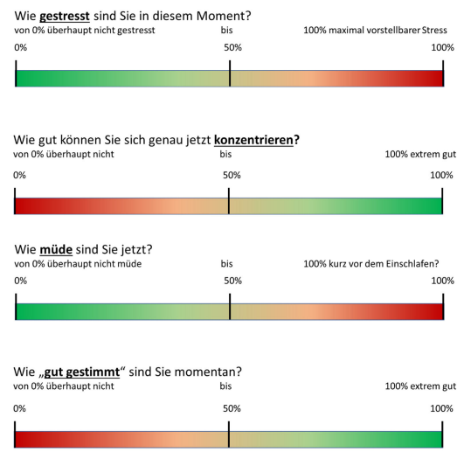
Vorlage Visuelle Analogskalen

VP
Alter
Geschlecht

